Feuil1
 |  | Réseau Petits et méso-carnivores |  |  |  |  | Réseau Petits et méso-carnivores

 |  |  |  |  |  |  |  |  | Compétences
Informations générales |  |  |  |  | Logistique |  | Variable | 1

 | Description | Le réseau Petits et mésocarnivores (PMC) suit l’évolution de la répartition des populations de 14 espèces de carnivores en France métropolitaine, aux statuts règlementaires et de conservation variés. Les connaissances acquises grâce à ce réseau interne permettent à l’Office français de la biodiversité (OFB) d’apporter une expertise technique et scientifique sur ces espèces à tous les niveaux : départemental, régional, national et européen
 |  |  |  |  |  | Rôles |  |  | Formation de 3 jours sur les petits et moyens carnivores et l'utilisation de l'outil rezo-pmcc
 |  |  |  |  |  | DN | DR | SD
 |  |  |  |  |  | Animation Base de données | Animation Formation | Observations Recueil de signalement Saisie des données
 | Objectif | - Suivre l’évolution de l’aire de répartitions des 14 espèces, la dynamique de certaines populations et améliorer les connaissances sur leur écologie. - Former et partager les connaissances sur l’écologie de ces espèces. - Apporter une expertise technique et des conseils pour la gestion des espèces, évaluer la mise en œuvre des règlementations. |  | Animation
 |  |  |  | Animation nationale: Paul HUREL Suivi scientifique: Yoann BRESSAN Référence technique: Laurence HENRY Animation régionale: Cédric MONDY Correspondants départementaux: PPC: Sylvain BERANGER 77: Anne-Gaëlle BLANC 78-95: Amandine EVRARD 91: Cyril KLEINPRINZ

 |  |  |  |  |  | Protocole |  |  | Matériel
 | Utilisation | - Rapportages européens (DHFF, EEE) - Listes rouges de l'UICN - Classement 'Espèces susceptibles d'occasionner des dégâts (ESOD)' |  |  |  |  |  |  | En général: - Accès à l'outil Rezo-PMCC (appli smartphone ou site internet) Prélèvement tissu pour analyse génétique: - kit de prélèvement PMCC (gants, tube Eppendorf, alcool, ciseaux) - fiche adaptée

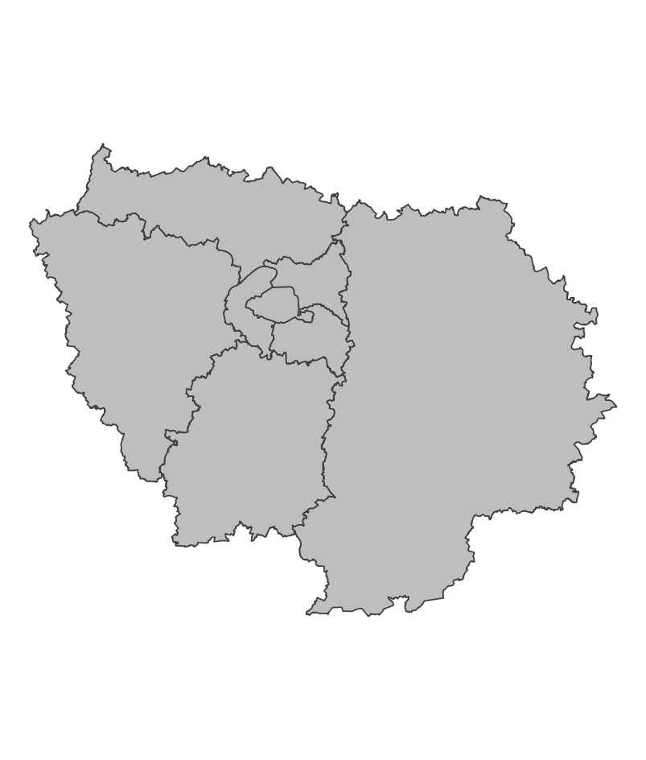
 | Zones de suivi
 |  |  | Opportuniste

 |  |  |  | Partenariats

 |  |  |  |  |  | Autres relevés

 |  |  |  |  |  | Saisie/Validation des données |  |  | Diffusion des données

 |  |  |  |  |  |  | Saisie des observations sur l'application Rezo-PMCC (https://geo.ofb.fr/rezopmcc) Pour les espèces d'identification délicate ou en limite/en dehors de leur aire de distribution: validation manuelle, utilisation possible de la génétique |  | Articles de recherche Portail cartographique: https://professionnels.ofb.fr/fr/node/1089

 | Temporalité |  |  | Transversalité

 | Opportuniste

En savoir plus |  |  |  |  | En savoir plus

Editée le 2024-07-24

